FORM.NO.1RTP
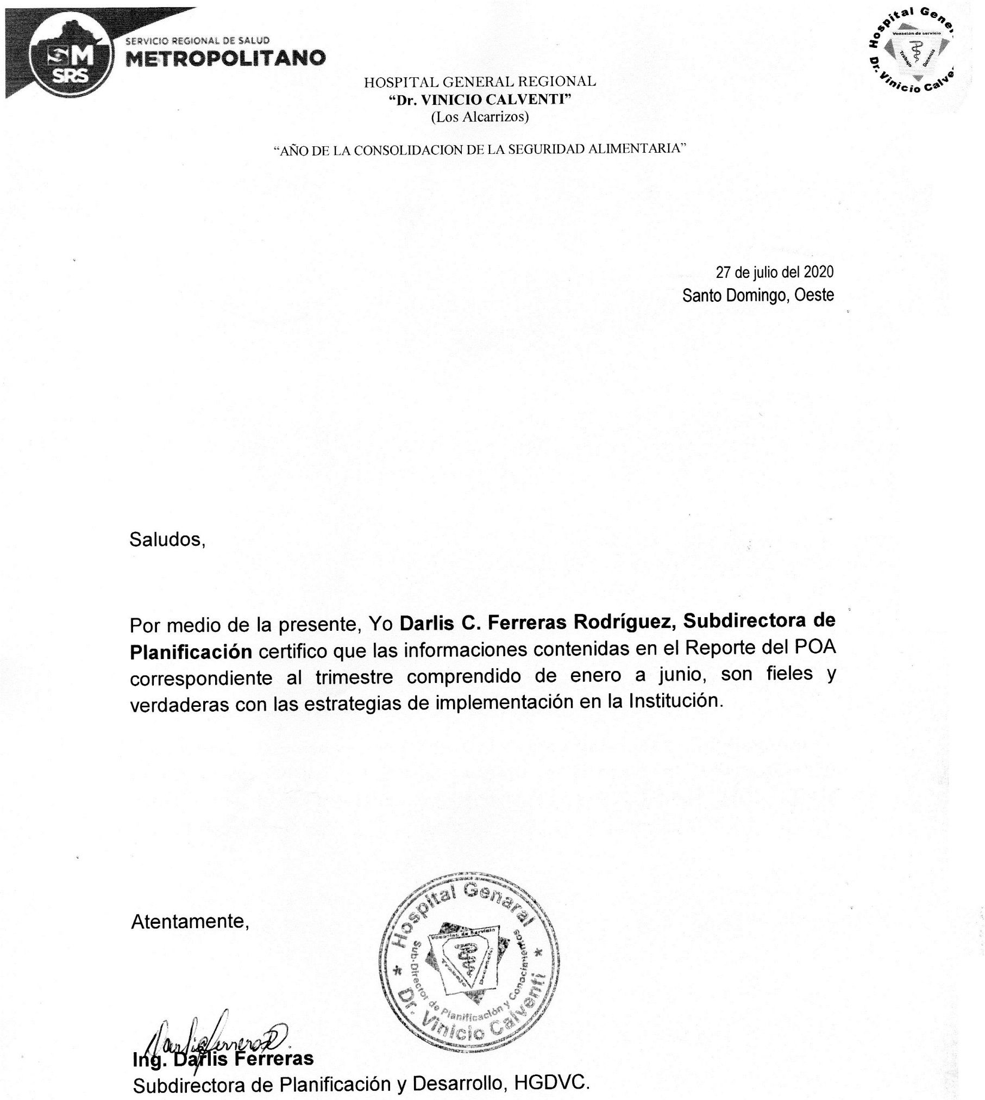
Form. Nº 1 RTP
"Año de la Consolidacion de la Seguridad Alimentaria"
Dirección de Planificación y Desarrollo Estratégico Institucional
Departamento Formulación, Monitoreo y Evaluación de PPP
Matriz de Reporte Mensual de la Producción Institucional
Actividades Programadas del Plan Operativo Anual 2020
Mes: Enero -Junio Año: 2020
Dirección y/o Departamento: Hospital General Dr. Vinicio Calventi

Prioridades Directivas | Resultados esperados | Productos | Codigos | Actividades Programables Presupuestales | Meta |  | Tiempo |  | Gasto |  | % Ejecución de actividades | Análisis de rendimiento/Acciones y medidas a tomar |  |  | Oberservaciones | Otras Observaciones
 |  |  |  |  | P | E | P | E | P | E |  | Meta | Tiempo | Gasto
Desarrollo y Gestión de la Red de Servicios | Incrementada la sostenibilidad financiera de la Red, mediante la implementación de un Modelo de Gestión Económico y Financiero que permita reducir las brechas entre los recursos y las necesidades | 1.3.1.1Fortalecimiento de la gestion financiera de la Red | HVC 1.1.3.1.01 | Analisis comportamiento de pago | 6 | 6 | 182 | 182 | 0 | 0 | 100% | 6 | 182 | 0
 |  |  | HVC 1.1.3.1.02 | Analisis de gesion de tesoreria | 6 | 6 | 182 | 182 | 0 | 0 | 100% | 6 | 182 | 0
 |  |  | HVC 1.1.3.1.04 | Elaboracion de los estados financieros | 1 | 1 | 30 | 30 | 0 | 0 | 100% | 1 | 30 | 0
 |  |  | HVC 1.1.3.1.04 | Reuniones para la Elaboracion de los estados financieros | 1 | 1 | 31 | 31 | 0 | 0 | 100% | 1 | 31 | 0
 |  |  | HVC 1.1.3.1.05 | Analisis de ejecución presupuestraria enfocada a la programacion trimestral | 1 | 1 | 30 | 30 | 0 | 0 | 100% | 1 | 30 | 0 | Esta actividad tiene fecha de corte los 30 de cada mes y la entrega es el 10 del proximo mes
 |  |  | HVC 1.1.3.1.06 | Auditoria de los expedientes clinicos | 6 | 5 | 182 | 152 | 0 | 0 | 83% | 6 | 182 | 0
 |  |  | HVC 1.3.2.1.01 | Actualización trimestral del inventario CEAS | 1 | 1 | 30 | 30 | 0 | 0 | 100% | 1 | 30 | 0
 | Racionalizado el uso de los recursos financieros y economicos (inventario,bienes, equipos) | 1.3.2.1 Implementacion del sistema de administracion de bienes | HVC 1.3.2.1.04 | Reporte y descargo de chatarra | 1 | 1 | 31 | 31 | 0 | 0 | 100% | 1 | 31 | 0
Transparencia Institucional | Implementado un Plan de Comunicación Interna y externa que facilite el flujo de información oportuna y de calidad en todos los niveles | 1.7.1.1. Plan de comunicación estrategico del SNS | HVC 2.1.7.1.01 | Divulgar la cartera de servicios actualizadas en medios de comunicación institucionales | 6 | 3 | 182 | 91 | 0 | 0 | 50% | 6 | 182 | 0
 |  |  | HVC 2.1.2.2.01 | Actualizacion del portal de transparencia | 5 | 5 | 152 | 152 | 0 | 0 | 100% | 6 | 182 | 0 | Esta actividad fue reprogramada y ejecutada (El reporte de esta actividad para el mes de mayo se realiza del 6 al 10 de junio) | Esta actividad se reporta en las actividades de Julio, porque su ejecucion es del 6 al 10 del siguiente mes.
 |  |  | HVC 2.1.2.2.02 | Conformacion comite de medios web (OAI, comunicaciones,juridica, TIC) | 1 | 1 | 29 | 29 | 0 | 0 | 100% | 1 | 29 | 0
 | Implementado un Plan de Comunicación Interna y externa que facilite el flujo de información oportuna y de calidad en todos los niveles | 1.7.1.1. Plan de comunicación estrategico del SNS | HVC 2.1.2.2.03 | Reunion de seguimiento al comité de medios web | 2 | 2 | 62 | 62 | 0 | 0 | 100% | 2 | 62 | 0
 | Promovida la gestion eficiente,que facilite la comunicación, coordinacion y control de la Red del SNS | 1.2.2.1. Portales de transparencia de la Red SNS | HVC 2.1.2.2.04 | Clasificación de la información según el artículo 23 y 29 de la ley 200 - 04 | 2 | 2 | 61 | 61 | 0 | 0 | 100% | 2 | 61 | 0
 |  |  | HVC 2.1.2.2.05 | Analisis y seguimiento al proceso de quejas y sugerencias del portal de atencion ciudadana 311 | 2 | 2 | 61 | 61 | 0 | 0 | 100% | 2 | 61 | 0
 |  |  | HVC 2.1.1.2.03 | Taller de capacitacion sobre declaraciones jurada | 1 | 1 | 31 | 31 | 0 | 0 | 100% | 1 | 31 | 0
 |  |  | HVC 2.1.1.2.04 | Taller de capacitacion sobre la ley de proteccion de datos | 1 | 1 | 31 | 31 | 0 | 0 | 100% | 1 | 31 | 0
 |  |  | HVC 2.1.1.2.05 | Taller de capacitacion sobre el acceso a la informacion | 1 | 1 | 31 | 31 | 0 | 0 | 100% | 1 | 31 | 0
Gestión y Control de la Planificación Institucional | Gestión Administrativa y Estratégica fortalecida | 1.1.3.1. Fortalecimiento de la planificacion institucionales | HVC 3.1.1.3.04 | Levantamiento de los proyectos de cooperacion finalizados en el 2019 y en ejecucion | 1 | 1 | 29 | 29 | 0 | 0 | 100% | 1 | 29 | 0
 |  |  | HVC 3.1.1.3.05 | Seguimiento a los proyectos de cooperación del CEAS | 1 | 1 | 30 | 30 | 0 | 0 | 100% | 1 | 30 | 0
Desarrollo y Gestión de la Red de Servicios | Incrementada la sostenibilidad financiera de la Red, mediante la implementación de un Modelo de Gestión Económico y Financiero que permita reducir las brechas entre los recursos y las necesidades | 1.3.1.1. Cumplimiento del convenio marco en los CEAS | HVC 1.1.3.1.01 | Monitoreo del Dashboard de Gestion CEAS | 6 | 6 | 182 | 182 | 0 | 0 | 100% | 6 | 182 | 0
Gestión y Control de la Planificación Institucional | Gestión Administrativa y Estratégica fortalecida | 1.1.3.2. Modelo de Gestion de la Calidad Institucional | HVC 4.1.1.3.01 | Charlas motivadoras, Estudios de Casos Benchlearning/ Benchmarking | 1 | 0 | 30 | 30 | 0 | 0 | 0% | 1 | 30 | 0
Desarrollo y Gestión de la Red de Servicios | Incrementada la sostenibilidad financiera de la Red, mediante la implementación de un Modelo de Gestión Económico y Financiero que permita reducir las brechas entre los recursos y las necesidades | 1.3.1.1. Cumplimiento del convenio marco en los CEAS | HVC 4.1.1.3.02 | Reunión para l implementación carta de compromiso ciudano en la red | 2 | 2 | 61 | 61 | 0 | 0 | 100% | 2 | 61 | 0
 | Gestión Administrativa y Estratégica fortalecida | 1.1.3.2. Modelo de Gestion de la Calidad Institucional | HVC 4.1.1.3.03 | Seguimiento a la implementación del plan de mejora CAF | 2 | 2 | 61 | 61 | 0 | 0 | 100% | 2 | 61 | 0
 |  |  | HVC 4.1.1.3.04 | Reunion de seguimiento a los planes de mejora prodcuto del informe de retorno y la auditorias de la calidad del CAF | 1 | 1 | 31 | 31 | 0 | 0 | 100% | 1 | 31 | 0
 |  |  | HVC 4.1.1.3.05 | Sesion de trabajo comite de calidad | 6 | 6 | 182 | 182 | 0 | 0 | 100% | 6 | 182 | 0
 |  | 1.6.4.1. Programa de Gestion de Cita | HVC 8.1.6.2.01 | Sincerizar y actualizar las agendas medicas | 2 | 2 | 61 | 61 | 0 | 0 | 100% | 2 | 61 | 0
Automatización Tecnológica | Sistema de información digitales estandarizados, que permita el flujo de información entre niveles y facilite la toma de decisiones desarrollados e implementados | 1.6.4.2 Despliegue del sistema de información de producción de servicios | HVC 8.1.6.2.02 | Auditoria calidad del dato de la producción de servicios del CEAS | 6 | 3 | 182 | 91 | 0 | 0 | 50% | 6 | 91 | 0
Gestión y Control de la Planificación Institucional | Régimen de auditoria de calidad de la información implementado | 1.6.3.1. Protocolo Auditoría Calidad del Dato | HVC 4.1.6.3.01 | Levantamiento del dato y reporte de produccion de servicios | 6 | 4 | 182 | 122 | 0 | 0 | 67% | 6 | 182 | 0
 | Estructuras organizativas y funcionales desplegadas en todos los niveles del SNS | 1.1.2.2.Despliegue Estructura hospitalaria por nivel de complejidad | HVC 1.1.1.2.01 | Implementacion de la estructura organizativa de los CEAS | 1 | 1 | 31 | 31 | 0 | 0 | 100% | 1 | 31 | 0
 |  |  | HVC 1.1.1.2.02 | Seguimiento a la implementacion de la estructura organizativa de los CEAS | 1 | 1 | 30 | 30 | 0 | 0 | 100% | 1 | 30 | 0
 | Mejorada la cobertura y calidad en materia de salud sexual-reproductiva en todos los niveles de atención con énfasis en la atención materno-perinatal, infantil y adolescente | 4.1.3.1. Provision de servicios salud materno, como neonatal y adolescentes | HVC 6.4.1.3.01 | Implementacion de la iniciativa Mejora de la calidad y humanizacion de los servicios de atención a la madre y el recién nacido. | 1 | 0 | 29 | 29 | 0 | 0 | 0% | 1 | 29 | 0
 |  |  | HVC 6.4.1.3.03 | Reunion de socializacion del informe de mojora de los hallazgos encontrados en el seguimiento de la iniciativa mejora de la calidad y humanizacion de los servicios de atencion a la madre y recien nacido | 1 | 0 | 31 | 0 | 0 | 0 | 0% | 1 | 31 | 0
 |  |  | HVC 6.4.1.3.06 | Implementación de las Guías y protocolos de atención integral con enfasis en salud sexual y salud reproductiva. | 3 | 0 | 91 | 0 | 0 | 0 | 0% | 3 | 91 | 0
Disminución de la Mortalidad Materna e Infantil |  |  | HVC 6.4.1.3.07 | Implementación del protocolo de atención para manejo de conserjería y asesoría en anticoncepción para los / as adolescentes atraves de la implicación del personal medico, de enfermeria y promotores /as | 6 | 2 | 182 | 61 | 0 | 0 | 33% | 6 | 182 | 0
 |  |  | HVC 6.43.1.3.09 | Elaboración de los planes de mejora,fruto de los resultados de la evaluacion de adherencia a protocolos. | 1 | 1 | 29 | 29 | 0 | 0 | 100% | 1 | 29 | 0
 |  |  | HVC 6.4.1.3.05 | Conformación de las Unidades de atención Integral para Adolescente. | 1 | 0 | 31 | 0 | 0 | 0 | 0% | 1 | 31 | 0
 |  |  | HVC 6.4.1.3.10 | Implementación de la Clínica de los Trastornos Hipertensivos del Embarazo | 1 | 1 | 30 | 30 | 0 | 0 | 100% | 1 | 30 | 0
 |  |  | HVC 6.4.1.3.13 | Conformación de las salas de estimulación temprana | 1 | 1 | 31 | 31 | 0 | 0 | 100% | 1 | 31 | 0
 |  |  | HVC 6.4.1.3.16 | Implementacion de la sala situacional en los CEAS | 6 | 5 | 182 | 152 | 0 | 0 | 83% | 6 | 182 | 0
 |  |  | HVC 6.4.1.3.18 | Seguimiento a la sala de situacion mortalidad materna y perinatal | 5 | 3 | 151 | 90 | 0 | 0 | 60% | 5 | 151 | 0
 |  |  | HVC 6.4.1.3.19 | Seguimiento al apego a protocolo de los servicios materno-infantil | 5 | 5 | 182 | 151 | 0 | 0 | 100% | 5 | 182 | 0
 |  |  | HVC 6.4.1.3.20 | Seguimiento al registro en linea del certificado de nacidos vivos | 6 | 6 | 182 | 182 | 0 | 0 | 100% | 6 | 182 | 0
 |  |  | HVC 6.4.1.3.21 | Autoevaluacion adherencia a protocolos obstetricos y neonatales. | 2 | 0 | 61 | 0 | 0 | 0 | 0% | 2 | 61 | 0
 |  |  | HVC 6.4.1.3.22 | Capacitacion a proveedores sobre promocion, consejeria, y anticoncepcion post evento obstetrico, metodos anticonceptivos de largo plazo y de emergencia. | 1 | 0 | 30 | 0 | 0 | 0 | 0% | 1 | 30 | 0
 |  |  | HVC 6.4.1.3.24 | Promoción a la lactancia Materna | 5 | 5 | 151 | 151 | 0 | 0 | 100% | 5 | 151 | 0
 |  |  | HCV 6.4.1.3.25 | Capacitación y tratamiento ARV de gestantes VIH+ | 3 | 0 | 91 | 0 | 0 | 0 | 0% | 3 | 91 | 0
 |  |  | HVC 6.4.1.3.27 | Seguimiento a la implementación de la estrategia Codigo Rojo | 4 | 2 | 120 | 59 | 0 | 0 | 50% | 4 | 120 | 0
 |  |  | HVC 6.4.1.3.28 | Seguimiento al control de crecimiento y desarrollo vigilancia nutricional y estimulacion temprana en CEAS | 6 | 4 | 182 | 121 | 0 | 0 | 67% | 6 | 182 | 0
 |  |  | 44 | Reunión de comite de Mortalidad Materna Extrema | 4 | 1 | 121 | 30 | 0 | 0 | 25% | 4 | 121 | 0
 |  |  | HVC 6.4.1.3.30 | Seguimiento a la reducción de las intervenciones por cesareas | 6 | 1 | 182 | 30 | 0 | 0 | 17% | 6 | 182 | 0
 |  |  | 5 | Contrareferimiento de las Puerperas al PN | 5 | 5 | 151 | 151 | 0 | 0 | 100% | 5 | 151 | 0
 |  |  | HVC 6.4.1.3.32 | Seguimiento a los CEAS sobre la implementación del SIP | 1 | 1 | 30 | 30 | 0 | 0 | 100% | 1 | 30 | 0
 |  |  | HVC 6.4.1.3.33 | Oferta de servicios integrales para la prevencion del embarazo en adolescdentes | 6 | 1 | 182 | 30 | 0 | 0 | 17% | 6 | 182 | 0
Gestionar y fortalecer el Talento Humano | Aumentado el desarrollo institucional a traves del fortalecimiento de las competencias de los colaboradores, enfocados a la consecución de los objetivos estrategicos del SNS | 2.2.1.2 Plan de capacitación institucional | HVC 7.2.2.1.01 | Actualizacion de l plan de capacitacion del CEAS | 1 | 1 | 31 | 31 | 0 | 0 | 100% | 1 | 31 | 0
 |  |  | HVC 7.2.2.1.02 | Seguimiento al desarrollo del plan de capacitación del CEAS | 2 | 2 | 61 | 61 | 0 | 0 | 100% | 2 | 61 | 0
 | Definida las directrices que que constituyen una base sana para una gestion eficaz de los recursos humanos del SNS y la red de servicios | 2.2.2.1.Politica de recursos Humanos (Clima y seguridad laboral) | HVC 7.2.2.2.01 | Elaboracion Acuerdos Desempeño | 1 | 1 | 31 | 31 | 0 | 0 | 100% | 1 | 31 | 0
 |  |  | HVC 7.2.2.2.03 | Seguimiento al cumplimiento de horarios de los CEAS | 4 | 4 | 122 | 122 | 0 | 0 | 100% | 4 | 122 | 0
Automatización Tecnológica | Adecuada infraestructura tecnológica para dar respuesta a las demanda de los usuarios del nivel central del SNS | 1.6.1.1.Fortalecimiento de la estructura tecnologica de la Red SNS | HVC 8.1.6.1.01 | Soporte a los requerimientos tecnologicos internos | 6 | 6 | 182 | 182 | 0 | 0 | 100% | 6 | 182 | 0
 |  | 1.6.1.2. Mejora de la hosteleria Hospitalaria. | HVC 8.1.6.1.02 | Elaboración e implementación del plan de fortalecimiento de los servcios de hoteleria hospitalaria. | 1 | 0 | 31 | 0 | 0 | 0 | 0% | 1 | 31 | 0
 |  |  | HVC 8.1.6.1.03 | Implementación del plan de fortalecimiento de los servicios de hosteleria hospitalaria. | 1 | 0 | 31 | 0 | 0 | 0 | 0% | 1 | 31 | 0
 | Red de Atención Primaria articulada, coordinada y fortalecida Atención Materno Infantil de calidad y estructurada Atención a la urgencia y emergencia cumpliendo criterios de calidad y coordinación Fortalecido el modelo de referencia y contrareferencia Acceso universal a medicamentos en la Red de Primer Nivel de atención Disponibilidad oportuna de sangre en condiciones de calidad Gobernanza fortalecida | 3.1.2.1. Disminución de la lista de espera | HVC 9.3.1.2.01 | Actualización de las listas de espera quirurgicas | 6 | 6 | 182 | 182 | 0 | 0 | 100% | 6 | 182 | 0
...
Prioridades Directivas | Resultados esperados | Productos | Codigos | Actividades Programables Presupuestales | Meta |  | Tiempo |  | Gasto
Calidad de la atención clinica | Estandarizados los intrumentos de recoleccion de datos de los establecimientos de salud y de las entidades administrativas de la red, que minimice la duplicidad de reportes e informes que emanen de los diferenes niveles | Fortalecimiento de la gestion de usuarios para la adhesion a la cultura de servicios | HVC 11.1.6.2.01 | Aplicacion de encuesta y elaboracion del plan de mejora acorde al resultado obtenido. | 1 | 1 | 30 | 30 | 0 | 0
Promoción y cultura de innovación | Implementado un Plan de Comunicación Interna y externa que facilite el flujo de información oportuna y de calidad en todos los niveles |  | HVC 5.1.7.1.01 | Promoción de la cartera de servicios y procesos internos de gestión de usuarios (información relativa a procesos internos y de salud colocados en video en pantallas en las salas de espera) | 1 | 1 | 30 | 30 | 0 | 0
11. Calidad de la atencion clilnica | Fortalecimiento del acceso a la atencion, mediante una cartera de servicios que responda a las necesidades de salud de la poblacion,priorizando los grupos mas vulnerables. | Implementacion del servicio de esterilizacion e administracion de bienes | HVC 11.3.3.1.01 | Levantar el procedimiento de esterilizacion | 1 | 1 | 31 | 31 | 0 | 0
 |  |  | HCV 11.3.3.1.02 | Manual de esterilizacion | 1 | 0 | 29 | 0 | 0
 |  | Implementacion del servicio de esterilizacion e administracion de bienes | HVC 11.3.3.1.05 | Plan de mejora de los servicios de esterilizacion | 1 | 0 | 31 | 0 | 0 | 0
 |  |  |  |  | 233 | 178 | 182 | 182 | 0 | 0

